Solicitudes Abril-Junio 2022
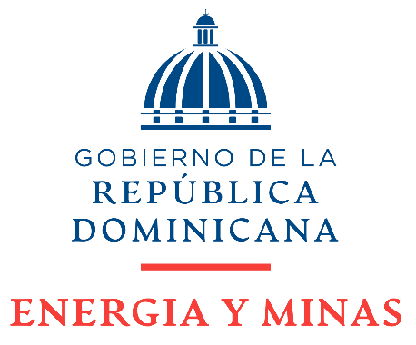

MINISTERIO DE ENERGÍA Y MINAS

Solicitudes Recibidas por la OAI Trimestre Julio-Septiembre 2022

Solicitudes de Acceso a la Información recibidas por el Ministerio de Energía y Minas (MEM): Total de 28
 | #¡REF! | #¡REF! | #¡REF! | #¡REF! | #¡REF! | #¡REF! | #¡REF!
Respondidas / Trasnferidas | 16 | 4 | 2 | 2 | 1 | 1 | 1
Nota: Existe una solicitud que está en proceso de ser respondida.

 | Responsable de Acceso a la Información.

 | Delmis Marte Hichez

